关系图
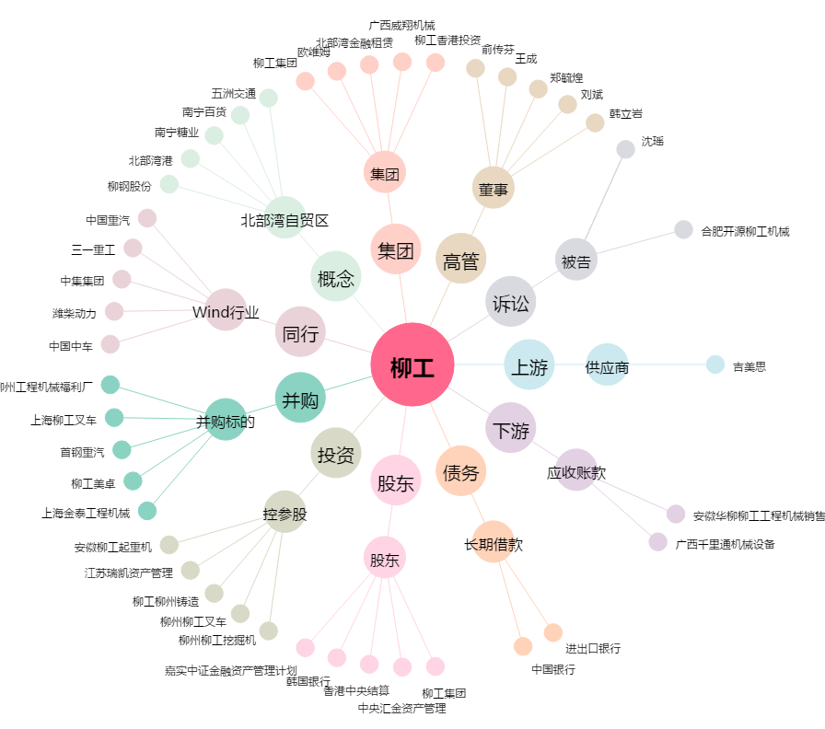
柳工[000528.SZ] - 关系概览图

